2021年
C13345 合肥市排管办2021年排水设施养护巡查应急服务第2包
中标日期 |  | 中标价 | 3,027,265.44 | 负责人 | 邰贺胜 | 建设单位 | 合肥市排水管理办公室
决算日期 |  | 决算价
销售开票：
开票日期 | 收入金额 | 工程地缴税 |  | 企业本地缴税 |  | 价税合计 | 到款情况
 |  | 税率 | 增值税额 | 税率 | 增值税额 |  | 日期 | 金额 | 银行
2021-04-22 | 198,405.83 |  | 0.00 | 3% | 5,952.17 | 204,358.00 | 2021-04-29 | 204,358.00 | 新中行
2021-04-30 | 197,847.57 |  | 0.00 | 3% | 5,935.43 | 203,783.00 | 2021-05-17 | 203,783.00 | 新中行
2021-06-21 | 200,158.25 |  | 0.00 | 3% | 6,004.75 | 206,163.00 | 2021-06-28 | 206,163.00 | 新中行
2021-08-11 | 214,726.21 |  | 0.00 | 3% | 6,441.79 | 221,168.00 | 2021-08-25 | 221,168.00 | 新中行
2021-08-30 | 213,104.85 |  | 0.00 | 3% | 6,393.15 | 219,498.00
 | 0.00 |  | 0.00 | 3% | 0.00
 | 0.00 |  | 0.00 | 3% | 0.00
 | 0.00 |  | 0.00 | 3% | 0.00
 | 0.00 |  | 0.00 | 3% | 0.00
 | 0.00 |  | 0.00 | 3% | 0.00
合计 | 1,024,242.72 |  | 0.00 |  | 30,727.28 | 1,054,970.00 |  | 835,472.00
材料发票：
认证日期 | 成本金额 | 份数 | 类型 | 税率 | 进项税额 | 价税合计 | 付款日期 | 付款金额 | 银行 | 销货单位 | 货物 | 合同 | 发货单 | 备注
2021-07-01 | 558,241.30 | 6 | 普 |  | 0.00 | 558,241.30 |  |  |  | 安徽漫科建筑劳务有限公司肥东分公司 | 工程劳务款 | 13345-2021-001#（2021-309号）-270万
 | 0.00 |  |  |  | 0.00 |  | 2021-07-23 | 558,241.30 | 中行 | 安徽漫科建筑劳务有限公司肥东分公司 | 工程劳务款
2021-08-01 | 222,085.00 | 2 | 普 |  | 0.00 | 222,085.00 |  |  |  | 安徽漫科建筑劳务有限公司肥东分公司 | 工程劳务款 | 13345-2021-001#（2021-309号）-270万
 | 0.00 |  |  |  | 0.00
 | 0.00 |  |  |  | 0.00
 | 0.00 |  |  |  | 0.00
 | 0.00 |  |  |  | 0.00
 | 0.00 |  |  |  | 0.00
 | 0.00 |  |  |  | 0.00
 | 0.00 |  |  |  | 0.00 |  | 2021-08-03 | -10,866.00 | 收 | 21.8月30开票扣税、企税1.6%、印花税、水利基金
 | 0.00 |  |  |  | 0.00 |  | 2021-08-30 | 10,866.00 | 扣 | 21.8月30开票扣税、企税1.6%、印花税、水利基金
 |  |  |  |  |  |  | 2021-08-11 | -10,948.67 | 收 | 21.8月11开票扣税、企税1.6%、印花税、水利基金
 |  |  |  |  |  |  | 2021-08-11 | 10,948.67 | 扣 | 21.8月11开票扣税、企税1.6%、印花税、水利基金
 |  |  |  |  |  |  | 2021-07-23 | 100.00 | 扣 | 转账手续费
 |  |  |  |  |  |  | 2021-07-23 | 2,000.00 | 扣 | 高翔出场费
 | 41,773.60 |  |  |  | 0.00 | 41,773.60 | 2021-07-23 | 41,773.60 | 扣 | 管理费5%（前三次到账工程款*5%）
 |  |  |  |  |  |  | 2021-06-21 | -10,205.87 | 收 | 21.6月21开票扣税、企税1.6%、印花税、水利基金
 |  |  |  |  |  |  | 2021-06-21 | 10,205.87 | 扣 | 21.6月21开票扣税、企税1.6%、印花税、水利基金
 |  |  |  |  |  |  | 2021-04-30 | 114.72 | 扣 | 2021.4.30开票少扣水利基金
 |  |  |  |  |  |  | 2021-04-30 | -9,973.33 | 收 | 21.4月30开票扣税、企税1.6%、印花税、水利基金
 |  |  |  |  |  |  | 2021-04-30 | 9,973.33 | 扣 | 21.4月30开票扣税、企税1.6%、印花税、水利基金
 |  |  |  |  |  |  | 2021-04-22 | -10,116.51 | 收 | 21.4月22开票扣税、企税1.6%、印花税、水利基金
 |  |  |  |  |  |  | 2021-04-22 | 10,116.51 | 扣 | 21.4月22开票扣税、企税1.6%、印花税、水利基金
合计 | 822,099.90 |  |  |  | 0.00 | 822,099.90 |  | 602,229.62
应提供成本 | 958691.18 |  |  |  |  | 232,870.10 | 可支付金额 | 233,242.38
尚需提供成本 | 136591.28
公司代缴税金：
税种 | 税额 |  | 税种 | 税率 | 税额 | 2021年4月22开票税金 |  | 2021年4月30开票税金 |  | 2021年6月份开票税金 | 2021年8月11日开票税金 | 2021年8月30开票税金
企业所得税 | 34147.82 |  | 增值税 | 差额 | 30,727.28 | 5,952.17 |  | 5,935.43 |  | 6,004.75 | 6,441.79 | 6,393.15
印花税 |  |  | 城市维护建设税 | 0.07 | 2,150.91 | 416.65 |  | 415.48 |  | 420.33 | 450.93 | 447.52
水利基金 |  |  | 教育费附加 | 0.03 | 921.82 | 178.57 |  | 178.06 |  | 180.14 | 193.25 | 191.79
 |  |  | 地方教育费附加 | 0.02 | 614.55 | 119.04 |  | 118.71 |  | 120.09 | 128.84 | 127.86
小计 | 34147.82 |  | 小计 |  | 34,414.56 | 6,666.44 |  | 6,647.68 |  | 6,725.32 | 7,214.80 | 7,160.32
 |  |  | 印花税 | 0.0003 | 316.49 | 61.31 |  | 61.13 |  | 61.85 | 66.35 | 65.85
 |  |  | 水利基金 | 0.0006 | 614.55 | 119.04 |  | 118.71 |  | 120.09 | 128.84 | 127.86
 |  |  | 小计 |  | 931.04 | 180.35 |  | 179.84 |  | 181.94 | 195.19 | 193.71
 |  |  | 合计 |  | 35,345.59 | 6,846.79 |  | 6,827.52 |  | 6,907.26 | 7,409.99 | 7,354.04
 |  |  | 企业所得税 | 0.016 | 3,269.73 | 3,269.73 |  | 3,260.53 |  | 3,298.61 | 3,538.69 | 3,511.97
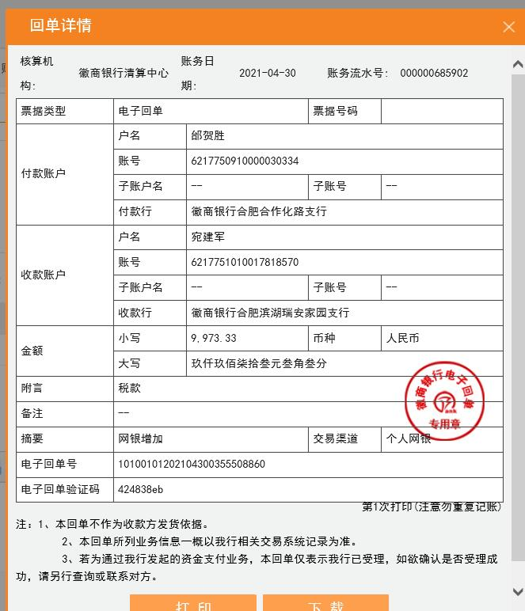
 |  |  |  |  | 38615.32 |  |  | 10088.05 |  | 10,205.87 | 10,948.67 | 10,866.00

